SFERA Robur 1reihig 2RT
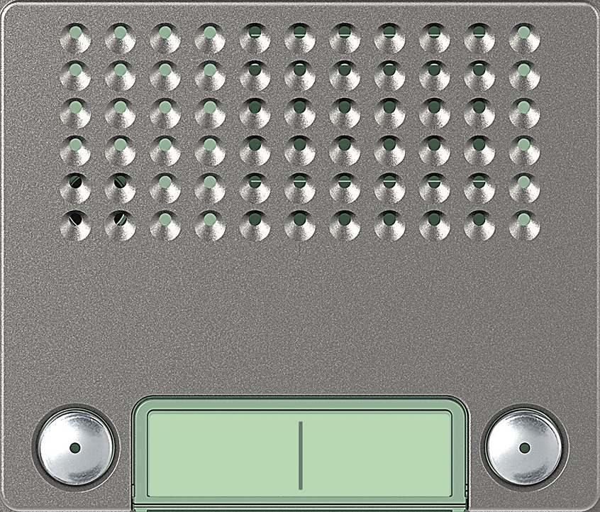
6 |  | Audio Basic 2 Ruftaste: 351045 | Audio Plus 2 Ruftaste: 351145

5

4

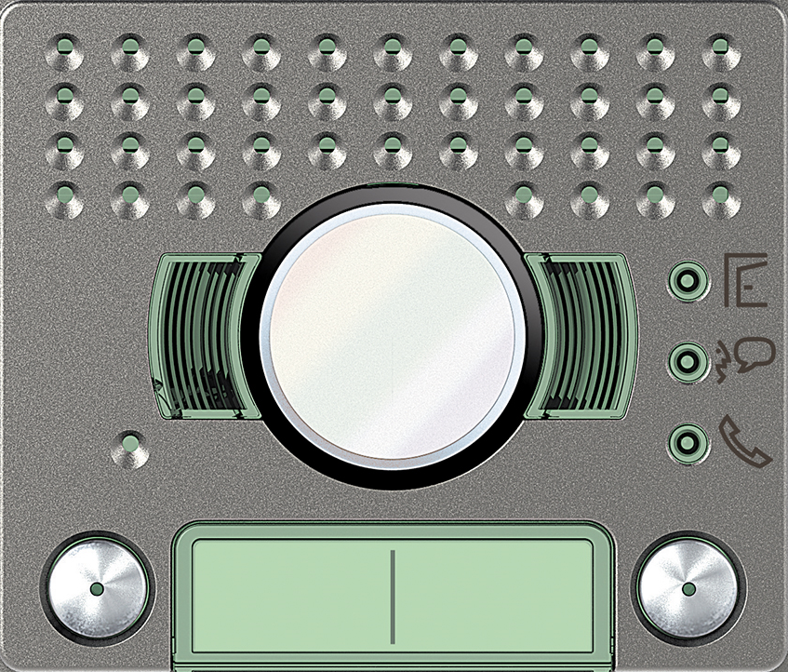
3 |  | VIDEO Standard 2 Ruftaste: 351225 | VIDEO Weitwinkel 2 Ruftaste: 351325

2

1 | benötigte Felder ausfüllen und Schrift anpassen ausdrucken und an den gestrichelten Linien ausschneiden ( getestet mit HP Drucker )

